상품제안서
심플 칼라 힙쌕 3종[BG169] | 상품코드: S37052

 |  |  |  |  |  |  | 02-713-8555 | www.synergygift.co.kr
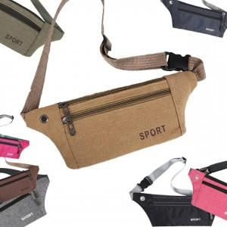

【상세/제작정보】 | <span style="font-size: 14pt;">* 타입A 캔버스 원단 / 타입B 옥스포드 원단/ 타입C 메쉬 디자인 중에 선택 가능합니다.&nbsp;</span>

【인쇄/포장옵션】 | 실크, DTF열전사 / OPP(비닐)

【공급단가】 | 수량 | 100~ | 300~ | 500~ | 1,000~ | 3,000~
*VAT별도 | 단가 | 1,300원 | 1,270원 | 1,230원 | 1,170원 | 1,150원

【상품 URL】 | https://www.synergygift.co.kr:443/src/goods_detail.php?gdno=37052

